特性マトリクス(380Dバスバー)
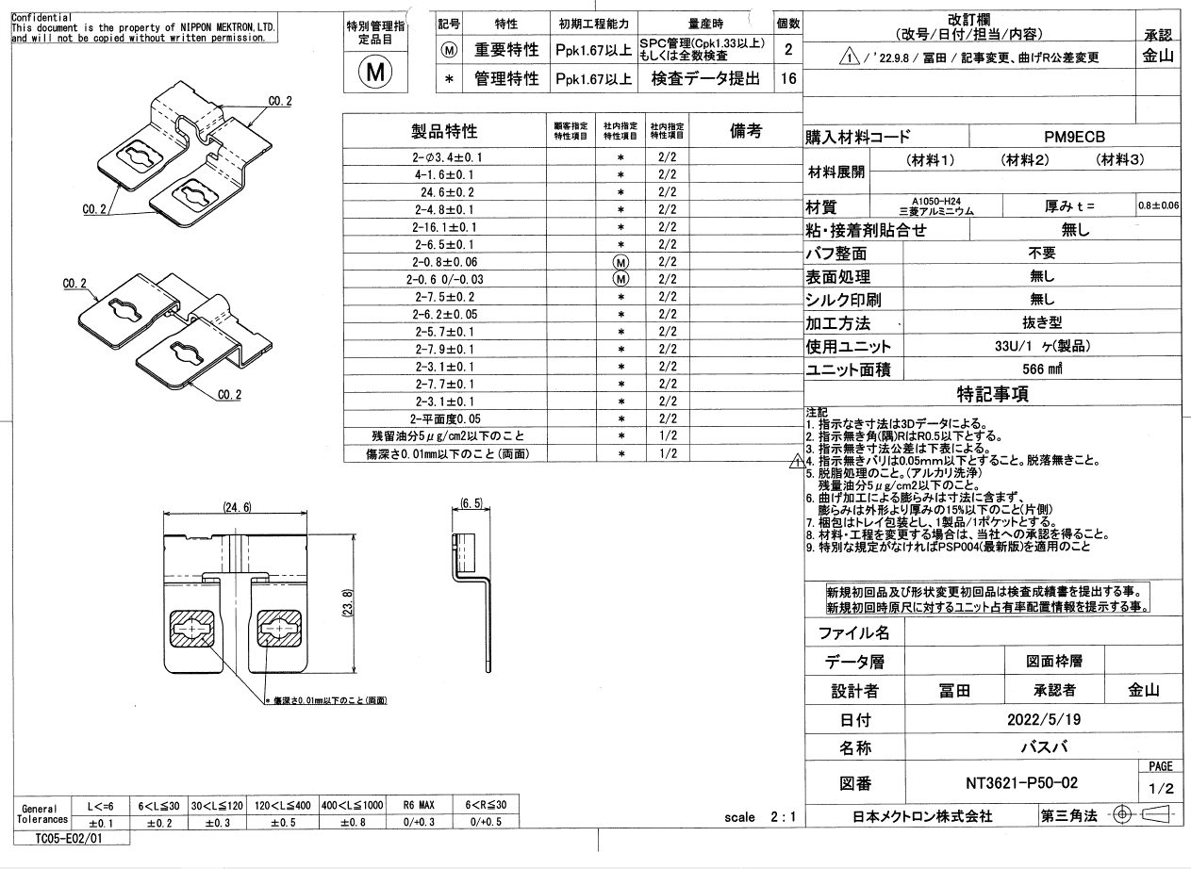
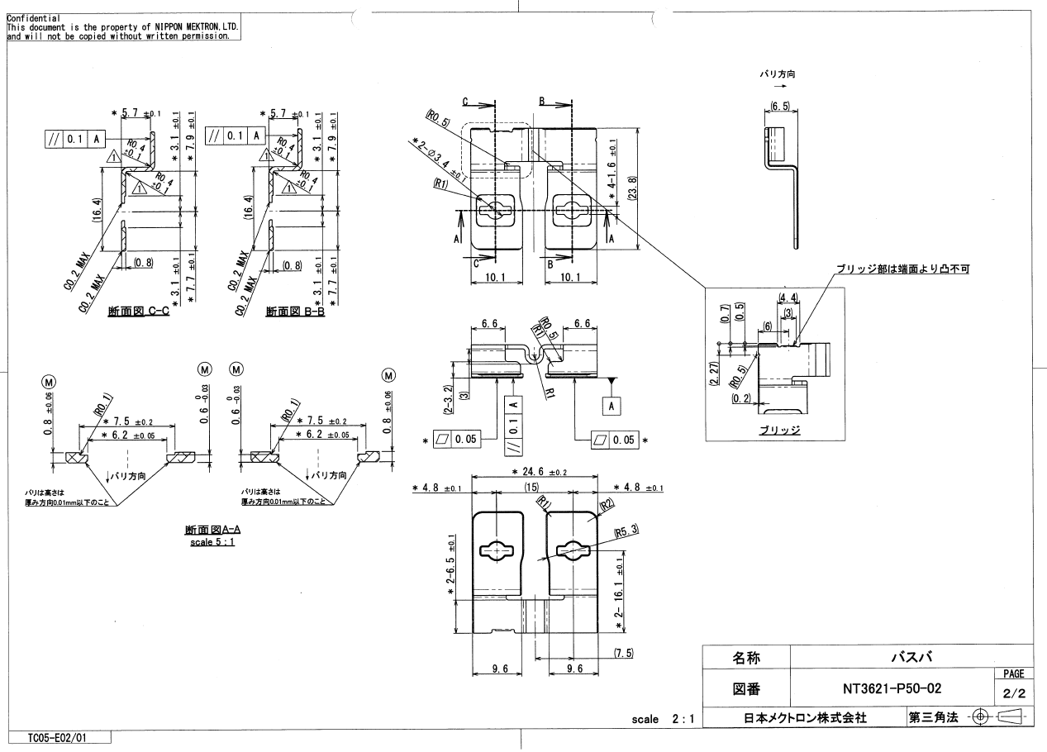
特性マトリクス |  |  |  |  | 文書番号 ： | HH-5401

 |  |  |  |  | 承認 | 確認 | 作成
コントロールプラン番号 ： |  |  |  |  | 平野 | 鈴木 | アイン
部品番号 ： |  | NT3621-P50
部品名 ： |  | バスバー

Rev. | 日付 | 改訂理由
0 | 2021-11-15 | 新規作成
1 | 2024-02-06 | 見直し

 |  |  |  |  |  |  | 1/1

工程番号 | 工程名 |  | 特性マトリクス
 |  |  |  | 管理特性 | 重要特性 | 法規特性
1 | 材料受入 |  |  |  |  |  |  | Ⓜ
2 | 金型セット |  |  |  |  |  |  | *
3 | 材料セット |  |  |  |  |  |  | Ⓣ
4 | 条件設定
5 | 生産 |  |  | *
6 | 治具セット
7 | 超音波脱脂 （452ℓ）
8 | 水洗
9 | 水洗
10 | 待機槽
11 | 水洗
12 | 水洗
13 | 純水水洗
14 | 純水水洗
15 | 回転乾燥
16 | 製品取り出し |  |  | *
17 | 外観検査
18 | 出荷検査 |  |  | *
19 | 計量・包装
20 | 梱包
21 | 出荷
22 | 引渡し

